대형OLED#8
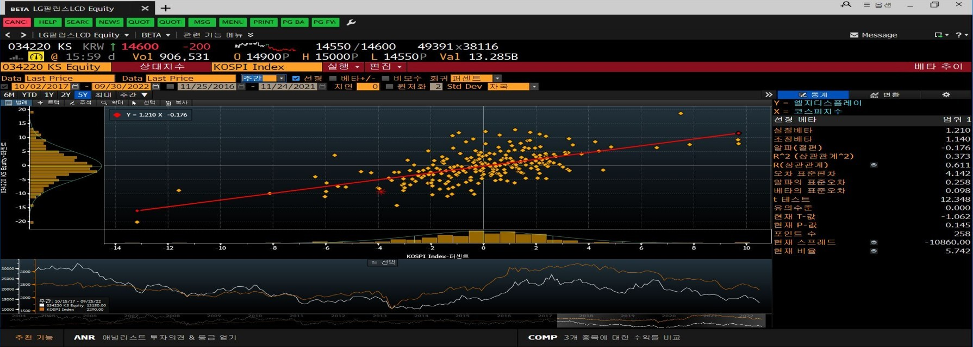
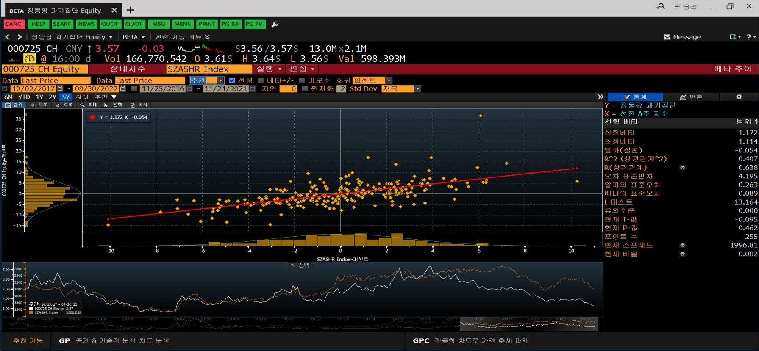
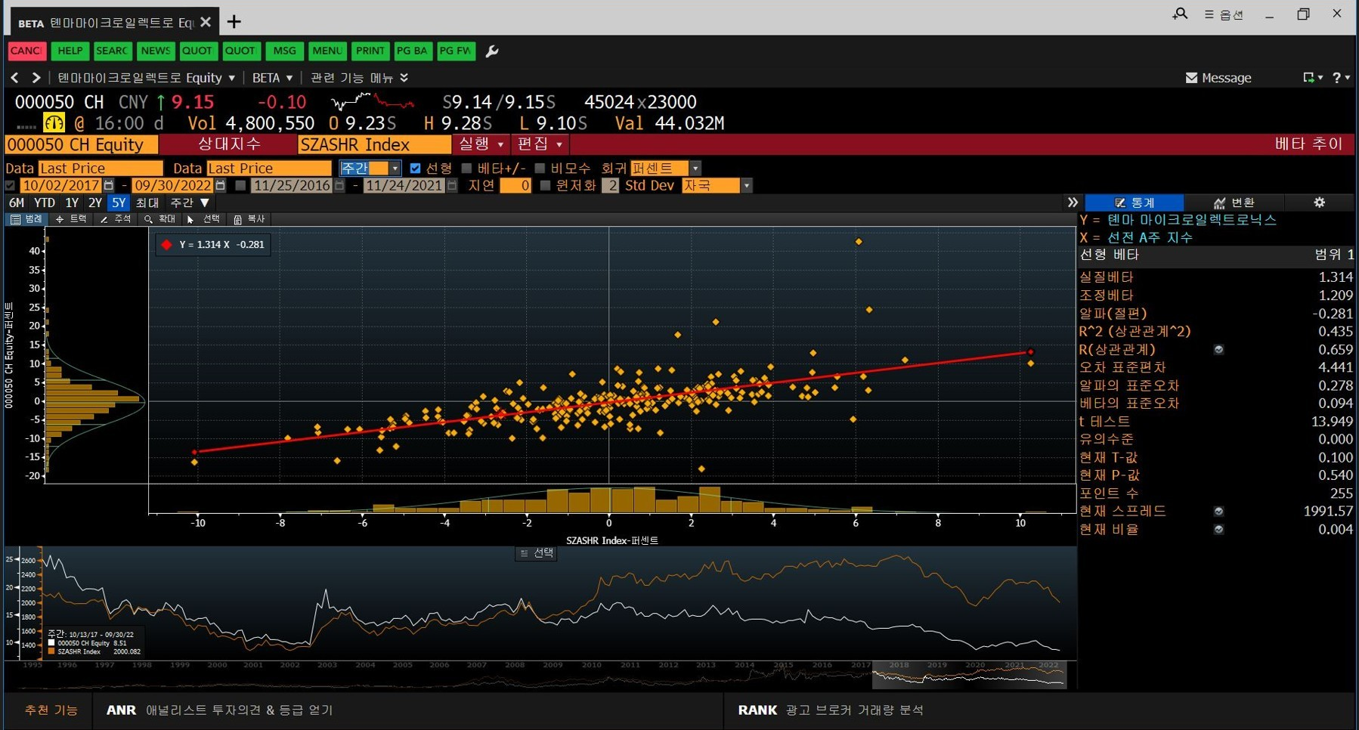
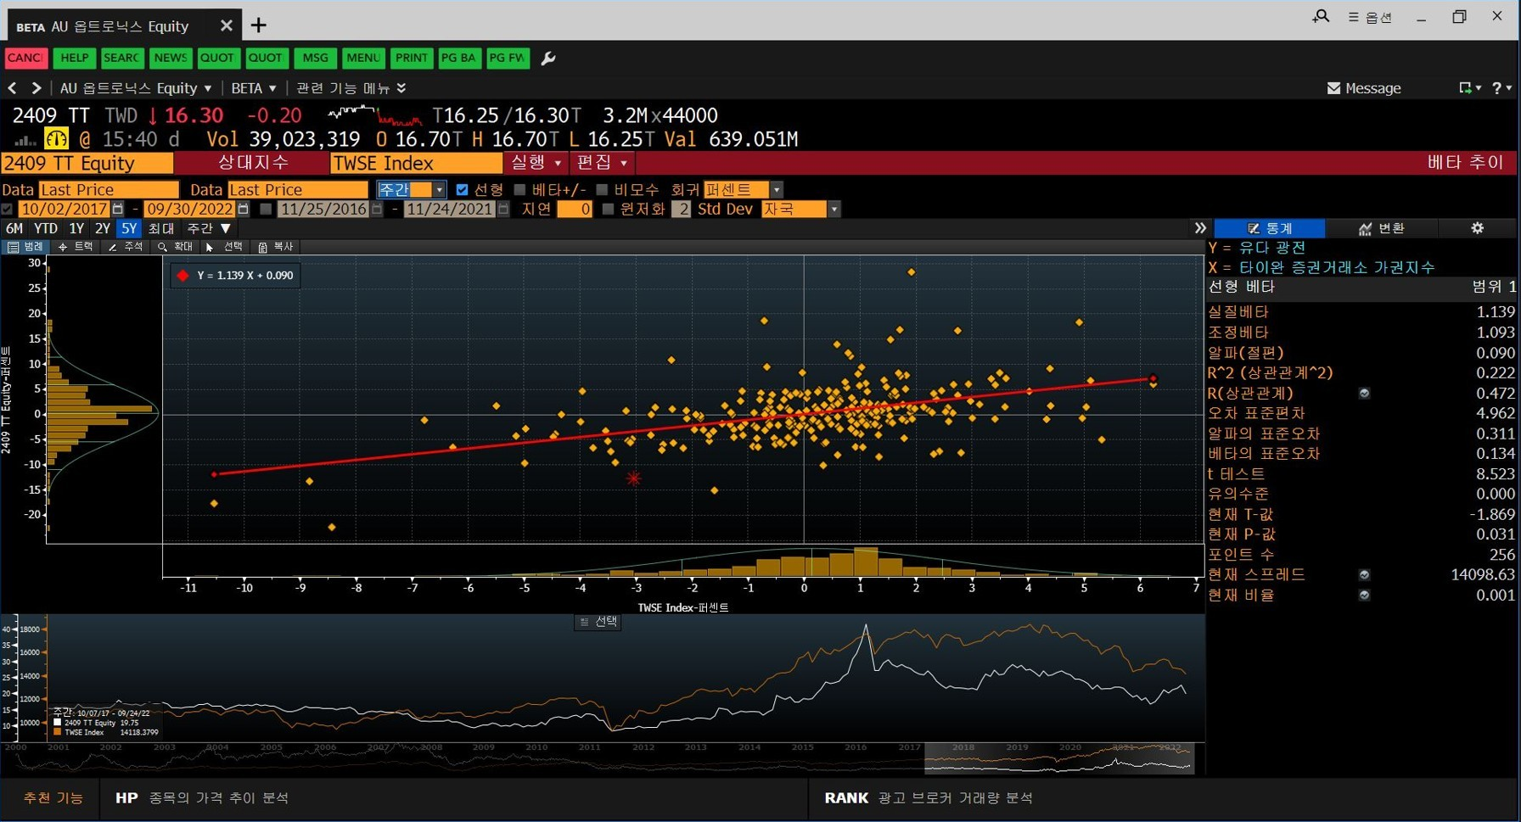
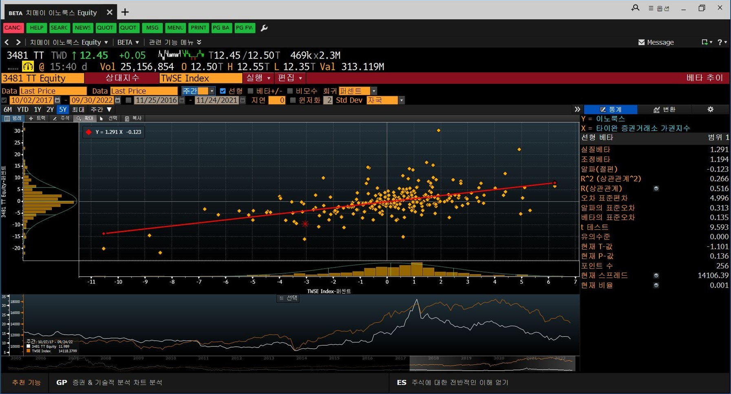
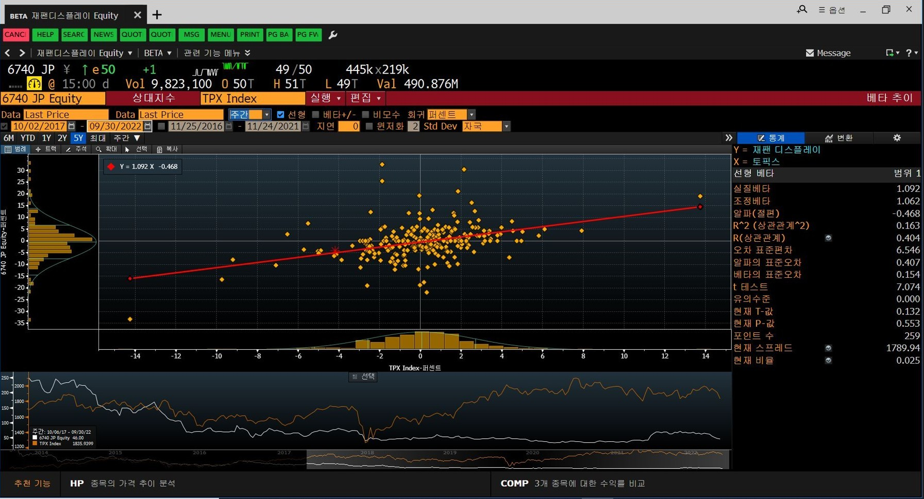
 | >> | 조정베타 | Selected Beta(5w) |  |  |  |  |  |  | D/EV | D/E(Total) | D/E(net) |  |  | Asset Beta(5w)
 |  | Average | 1.1353 |  |  |  |  |  |  | 45.20% | 107.45% | 67.63% |  |  | 0.6854 | 0.8640
 |  |  |  | 25 |  | 12 | 19 | 20 |  |  |  |  | Total | Net | Total | Net

Bloomberg ticker | Company Name | Currency | Selected Beta(5w) | Total Debt (mm) | Net Debt (mm) | Market Cap (mm) | Preferred equity (mm) | Minority interest (mm) | Tax rate | D/EV | D/E(TOTAL) | D/E(NET) | 1+(D/E)(1-t)(TOTAL) | 1+(D/E)(1-t)(NET)
034220 ks equity | 엘지디스플레이 |  | 1.14 | 15,384,562 | 13,539,906 | 4,293,788 | - | 1,777,361 | 26.4% | 71.7% | 253.40% | 223.02% | 2.87 | 2.64 | 0.40 | 0.43
000725 ch equity | 징둥팡 과기집단 |  | 1.11 | 160,184 | 67,349 | 124,761 | 8,108 | 69,483 | 25.0% | 44.2% | 79.16% | 33.28% | 1.59 | 1.25 | 0.70 | 0.89
000050 ch equity | 톈마 마이크로일렉트로닉스 |  | 1.21 | 36,831 | 28,762 | 20,915 | - | 72 | 25.0% | 63.7% | 175.49% | 137.04% | 2.32 | 2.03 | 0.52 | 0.60
2409 tt equity | 유다 광전 |  | 1.09 | 77,137 | (3,476) | 112,469 | - | 6,129 | 20.0% | 39.4% | 65.04% | 0.00% | 1.52 | 1.00 | 0.72 | 1.09
3481 tt equity | 이노룩스 |  | 1.19 | 48,291 | (61,874) | 109,303 | - | 522 | 20.0% | 30.5% | 43.97% | 0.00% | 1.35 | 1.00 | 0.88 | 1.19
6740 jp equity | 재팬 디스플레이 |  | 1.06 | 86,680 | 38,991 | 123,656 | 190,300 | - | 30.6% | 21.6% | 27.61% | 12.42% | 1.19 | 1.09 | 0.89 | 0.98

